Worksheet
 |  |  |  |  | 8 (812) 565 05 34 |  |  | sales@miniworks.ru
 |  |  |  |  | Зеленоград |  |  | отдел продаж
 |  |  | Адрес |  |  |  |  | Режим работы
 |  |  | Зеленоград |  |  |  |  | Пн – Пт: с 8:00 до 18:00
SSML10,3
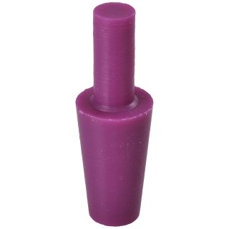 |  | 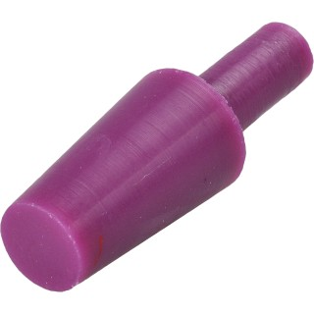 |  | 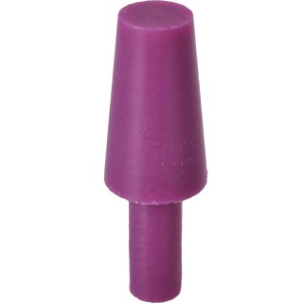 |  | 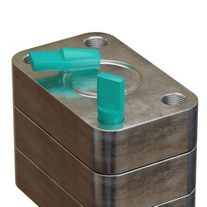
Артикул |  | Цвет |  | от 10000 | от 5000 | от 1000 | от 500 | от 100 | розница | Наличие на 15.09.2026
SSML10,3 |  | фиолетовый |  | 99.50р. | 105.40р. | 114.20р. | 134.50р. | 149.50р. | 195.00р. | 2216
 | Все цены указаны в рублях и включают в себя НДС. Все цены указаны при условии 100% предоплаты и действительны в течение 5 дней. Все цены указаны при условии самовывоза продукции со склада в г. Зеленоград (для иногородних клиентов доставка до склада ТК в г. Зеленоград бесплатна). Все цены указаны за стандартный цвет для каждого вида изделия (изменение цвета на любой из предлагаемой палитры +20% к стоимости, изменение цвета на любой по системе RAL +50% к стоимости). О возможных сроках поставки заказного товара, необходимо уточнять заранее

